スクリーニング
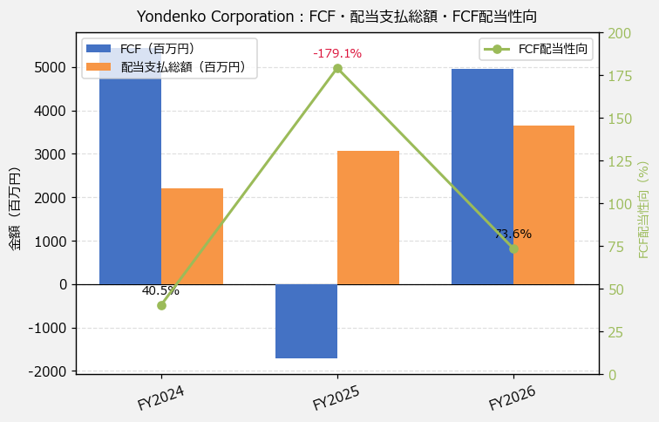
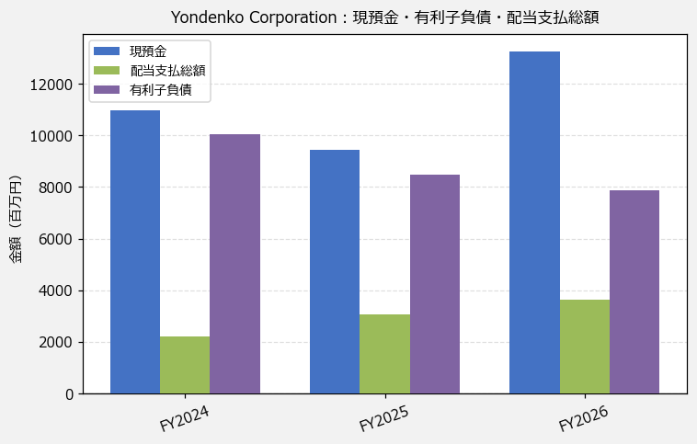
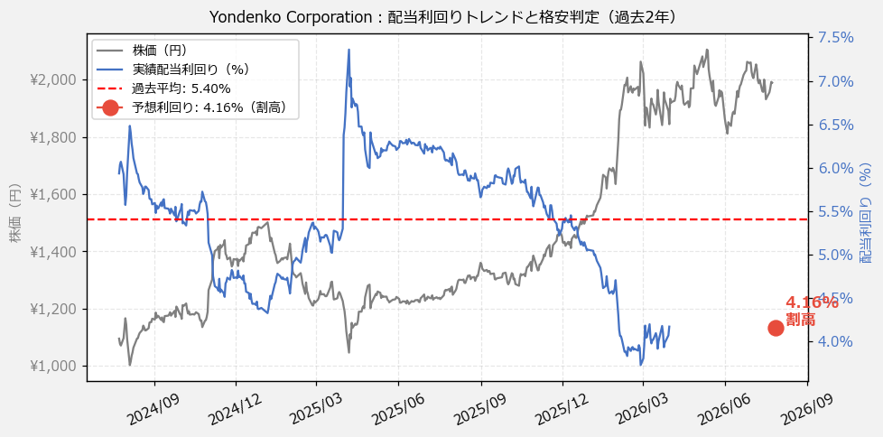
Yondenko Corporation（1939） 財務スクリーニング 2026/07/27

現在株価（円） | ¥2,017
予想DPS（円） | ¥84
予想配当利回り | 4.16%

指標 | FY2024 | FY2025 | FY2026 | CAGR（3年）
EPS（円） | 96.57 | 109.29 | 158.45 | +28.1%
DPS実績（円） | 46.67 | 65.00 | 77.00 | +28.4%
EPS配当性向[%] | 48.3 | 59.5 | 48.6 | —
FCF（百万円） | 5,439.0 | -1,716.0 | 4,954.0 | -4.6%
FCF配当性向[%] | 40.5 | -179.1 | 73.6 | —
有利子負債（百万円） | 10,049.0 | 8,462.0 | 7,891.0 | -11.4%
ネットキャッシュ（百万円） | 912.0 | 995.0 | 5,375.0 | +142.8%
グロス配当余裕[年] | 5.0 | 3.1 | 3.6 | —
ネット配当余裕[年] | 0.4 | 0.3 | 1.5 | —

【短信入力】
現預金（百万円） | 10,961.0 | 9,457.0 | 13,266.0
配当支払総額（百万円） | 2,205.0 | 3,073.0 | 3,644.0

